Нефункциональные т
Краткое название требования | Описание | Дата проверки 1 | Соответствие требованиям | Коментарий | Состояние | Дата проверки 2 | Соответствие требованиям | Коментарий | Состояние | Дата проверки 3 | Соответствие требованиям | Коментарий | Состояние | Дата проверки 4 | Соответствие требованиям | Коментарий | Состояние
работать на Windows 7/10 и выше |  | 2024-11-06 |  | Трудности в проверке |  | 2024-11-13 |  | Трудности в проверке |  | 2024-11-20 |  | Трудности в проверке |  | 2024-11-25 |  | Трудности в проверке
Наличие 1 использоваемого файла (.exe) | Запуск через файл(_.exe) | 2024-11-06 | полностью соответствует |  |  | 2024-11-13 | полностью соответствует |  |  | 2024-11-20 | полностью соответствует |  |  | 2024-11-25 | полностью соответствует
Коректное отображение эл. На рабочей области | Не более 10 различных элементов | 2024-11-06 | полностью соответствует |  |  | 2024-11-13 | полностью соответствует |  |  | 2024-11-20 | полностью соответствует |  |  | 2024-11-25 | полностью соответствует | проверено на 50 обьектах
Оповещение об ошибке | Ошибки:Доступа,Созд.ф.,Формата | 2024-11-06 |  | не реализовано |  | 2024-11-13 |  | не реализовано |  | 2024-11-20 |  | не реализовано |  | 2024-11-25 |  | не реализовано
Сайдбар | смещение по горизонтали и вертикали | 2024-11-06 | полностью соответствует |  |  | 2024-11-13 | полностью соответствует |  |  | 2024-11-20 | полностью соответствует |  |  | 2024-11-25 | полностью соответствует
Содержание интерфейса | главное меню, toolbar и рабочая обл. рис1. | 2024-11-06 | частично соответствует | Реализованы не все кнопки и функции |  | 2024-11-13 | частично соответствует | Реализованы не все кнопки и функции |  | 2024-11-20 | частично соответствует | Реализованы все кнопки , иконки не отображаются на Windows И других устройствах |  | 2024-11-25 | полностью соответствует | Реализованы все кнопки , иконки не отображаются на Windows И других устройствах
Содержание главного меню | Содержание списка :Файл и >>,Статистика, Справка | 2024-11-06 | частично соответствует | Только меню файл |  | 2024-11-13 | частично соответствует | Только меню файл |  | 2024-11-20 | частично соответствует | Только меню файл |  | 2024-11-25 | полностью соответствует | На верхней панели окна
Содержание подполя Файл | создать, открыть, сохранить/сохранить как, экспорт в png | 2024-11-06 | частично соответствует | Не все функции работают |  | 2024-11-13 | частично соответствует | Не все функции работают |  | 2024-11-20 | полностью соответствует | реализовано все функции работают |  | 2024-11-25 | полностью соответствует | реализовано все функции работают
Содержание кнопки настройка стиля | Содержание списка : заливка , рамка/стиль линии | 2024-11-06 | не соответствует | Не реализовано |  | 2024-11-13 | не соответствует | Не реализовано |  | 2024-11-20 | не соответствует | Не реализовано |  | 2024-11-25 | Полностью соответствует | при нажатии на кнопку карандаш
Содержание подполя Справка | Содержание списка : о программе | 2024-11-06 | полностью соответствует | Перенос на сайт с полным описанием |  | 2024-11-13 | полностью соответствует | Перенос на сайт с полным описанием |  | 2024-11-20 | с | Перенос на сайт с полным описанием |  | 2024-11-25 | полностью соответствует | Перенос на сайт с полным описанием
Изменение названия элемента с помощью мыши | После создания эл. Х2 клик по TEXT ел. Редактирование текста | 2024-11-06 | не соответствует | Не реализовано |  | 2024-11-13 | частично соответствует | работает , на не видно после сохранения |  | 2024-11-20 | полностью соответствует | работает , |  | 2024-11-25 | полностью соответствует | работает ,
Наложение эл. друг на друга | Не мешает работоспособности программы | 2024-11-06 | полностью соответствует | не мешает и не ломает программу |  | 2024-11-13 | полностью соответствует | не мешает и не ломает программу |  | 2024-11-20 | полностью соответствует | не мешает и не ломает программу |  | 2024-11-25 | полностью соответствует | не мешает и не ломает программу, проверено на 50 обьектах
Сохранение диаграммы в формат (epc.Not) |  |  |  |  |  |  |  |  |  | 2024-11-20 | полностью соответствует | Сохраняется в нужном формате |  | 2024-11-25 | полностью соответствует | Сохраняется в нужном формате
Отображение лого компании заказчика |  |  |  |  |  |  |  |  |  |  |  |  |  | 2024-11-25 | полностью соответствует | Присутствует в правом верхнем углу на окне редактирования
Отображение после сохранения
стиля рамки эл. |  |  |  |  |  |  |  |  |  | 2024-11-20 | не соответствует | не сохраняется при открытии |  | 2024-11-25 | Не соответствует
заливки эл. |  |  |  |  |  |  |  |  |  | 2024-11-20 | не соответствует | не сохраняется при открытии |  | 2024-11-25 | Не соответствует
написанного ранее текста |  |  |  |  |  |  |  |  |  | 2024-11-20 | не соответствует | не сохраняется при открытии |  | 2024-11-25 | Не соответствует
стрелок |  |  |  |  |  |  |  |  |  | 2024-11-20 | не соответствует | не сохраняется при открытии |  | 2024-11-25 | Полностью соответствует

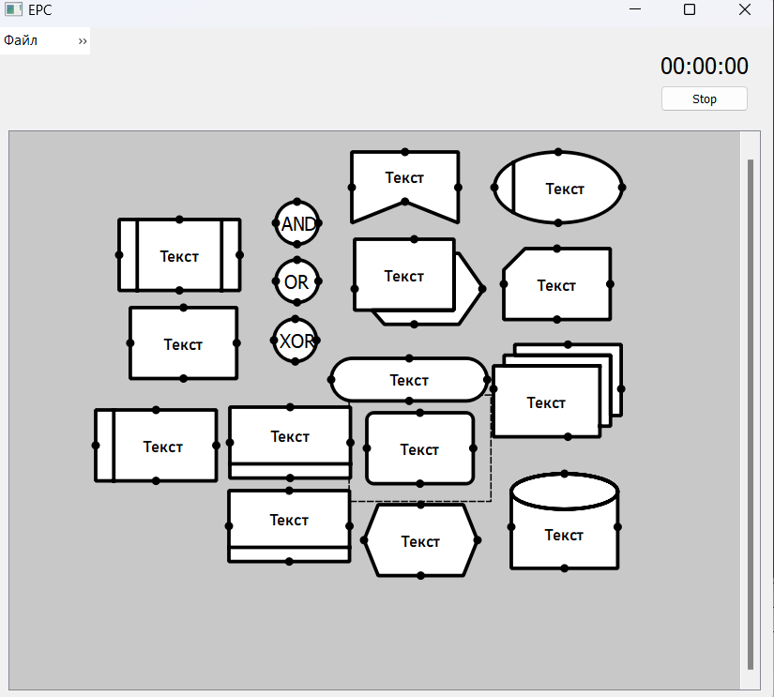

 |  | Цветовое описание состояния
 |  |  | Выполнено

 |  |  | Будет разрабатываться

 |  |  | Готово ,но требует доработки

 |  |  | Разрабатывается

 |  |  | Не работает


 |  | Python IDLE(Windows)


 |  | Visual Studio Code +GitHub (Windows)

Bag-report
Тип ошибки | Описание ошибки | Дата обнаружения ошибки | Расположение ошибки | Приоритет ошибки | Автор | Статус ошибки | Коментарии
Неправильная вставка элемента | После 8 обьектов. При доб. эл доб. Лишний | 2024-11-13 | На рабочей области | Р2 | Артемий | Не решена | перестает появлятся при лог. эл.
Исчезновение нижней панели сайдбара | При отдалении исчезает из рабочего окна | 2024-11-13 | На рабочей области | Р2 | Артемий | решена | при приближении возвращается
вылет программы при удалении элемента | Удаление через клавишу delete крашит программу | 2024-11-13 | На рабочей области | Р1 | Артемий | Не решена | Снова ошибка обнаружена 25.11.2024
вылет программы при удалении и доб. Эл. | при нажатии на эл. + комб.(Ctrl+c,Ctrl+v) вылет проги | 2024-11-13 | На рабочей области | Р2 | Артемий | решена | Работало на прошлой версии
вылет программы после нажатия клавишь | вылет после Ctrl+x | 2024-11-13 | Код | Р1 | Артемий | Не решена
Пропуск окна | если закрыть окно входа. Появляется раб. Обл. | 2024-11-13 | Окно входа | Р2 | Иван | решена | 25.11.2024 решена
Неппавильное удаление обьектов | после удаление ч меню , при добавлении удаленное появ. | 2024-11-20 | На рабочей области | Р1 | Влад Ч. | решена | при удалении сцены не появляется
Неправильная вставка элемента 2 | при копировании элемента и вставке при помощи меню вылетает программа | 2024-11-20 | На рабочей области | Р1 | Артемий | НЕ решена
Изменение курсора при выделении |  |  |  |  |  |  | Больше не была замечена
Вылет программы при добавлении нового эл | после удаления стилиз. эл клавишей Delete и добавления нового краш проги | 2024-11-20 | На рабочей области | Р1 | Артемий | решена | недавно обнаружена
неправильное удаление стрелки с блоком | удаляя блок со стрелкой у стилизованного блока удаляется только конец стрелки точка крепления остается | 2024-11-20 | На рабочей области | Р2 | Артемий | решена | обнаружена на Мас OS, появляется после написания текста в блоках и удалении иекста
Некорректная работа редактирования | При выделении объекта не дается возможность редактировать элемент | 2024-11-25 | На рабочей области | P1 | Влад Ч | Не решена
Вылет программы после 55-60 секунд работы. | Неизвестная ошибка | 2024-11-25 | На рабочей области | P1 | Артемий | решена | На Windows , решена 25.11.2024
Отсутствие возможности перемещения по раб обл | Рабочая обл статична возможно только зумирование сайд бар пропадает и иногда появляется | 2024-11-25 | На рабочей области | Р2 | Артемий | Не решена | На Windows
Пульсация неправильно удаленной стрелки | При 3-ом, 7 клике мышкой и нажатии на остоток стрелки линия пульсирует , при 11 линия сужается, при 14,15,17 может стать толще | 2024-11-25 | На рабочей области | Р3 | Артемий | Не решена | На Windows, при сохранении пульсации стрелки повторно файл нельзя открыть ошибка
Фантомное удаление обьекта | При удалении точки и добавлении нового обьекта появляется старый и новый елементы | 2024-11-25 | На рабочей области | Р1 | Артемий | Не решена | На Windows
Потеря связи с блоками связи (круглые эл) | При открытии сохраненного файла не открывается меню для взаимодействие с оператором , но стрелки работают | 2024-11-25 | На рабочей области | Р3 | Артемий | Не решена | На Windows
Вылет при использовании функции вставки | При использовании ф вставки через меню и ctrl+v | 2024-11-25 | На рабочей области | P1 | Артемий | Не решена | На Windows
Вылет при удалении элемента с остатками стрелок | Удаляя блок со стрелкой , блока удаляется и конец стрелки, остатки стрелки все еще отображаются и при их удалении вылет проги | 2024-11-25 | На рабочей области | P1 | Артемий | Не решена | На Windows
Вылет программы при редактировании стрелки | Дабл клик по стрелке и программа вылетает | 2024-11-25 | На рабочей области | P1 | Артемий | Не решена | На Windows
Пульсация стрелки 2 | При 2 клике по рабочей области и нажатии на стрелку между блоками происходит пульсация | 2024-11-25 | На рабочей области | P2 | Артемий | Не решена | На Windows

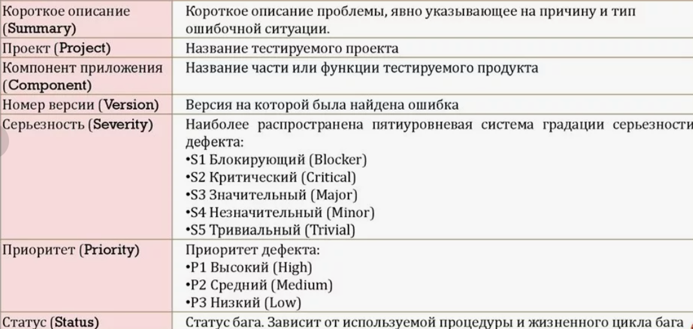

Статусы ошибок
Решена(при тестах больше не появляется)

Встречается , но при определенных услов.

Не дает выполнить задачу

